CALIFICACION Y VALORACION
CRITERIOS DE CALIFICACIÓN Y VALORACIÓN DE RIESGO

1. DETERMINACIÓN DEL NIVEL DE DEFICIENCIA

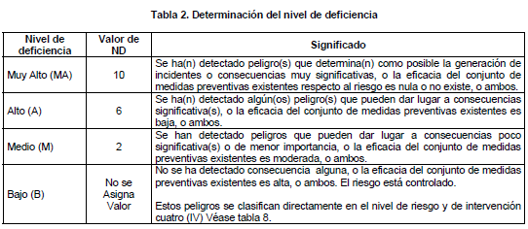
NIVEL DE DEFICIENCIA ND | VALOR ND | SIGNIFICADO
MUY ALTO (MA) | 10 | Se ha (n) detectado peligro (s) que determina (a) como posible la generación de incidentes o consecuencias muy significativas, o la eficacia del conjunto de medidas preventivas existentes respecto al riesgo es nula o no existe o ambos.
ALTO (A) | 6 | Se ha (n) detectado algún (os) peligro (s) se pueden dar lugar a consecuencias significativa (s), o la eficacia del conjunto de medidas preventivas existentes es baja o ambos.
MEDIO (M) | 2 | Se han detectado peligros que pueden dar lugar a consecuencias poco significativas o de menos importancia, o la eficacia del conjunto de medidas preventivas existentes es moderada o ambos.
BAJO (B) | No se Asigna valor | No se ha detectado consecuencia alguna o la eficacia del conjunto de medidas preventivas existentes es alta o ambas. El riesgo controlable.
 | 1
2. DETERMINACIÓN DEL NIVEL DE EXPOSICIÓN

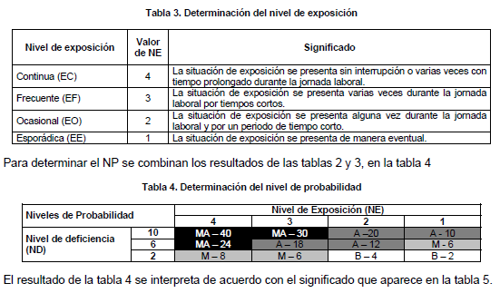
NIVEL DE EXPOSICIÓN NE | VALOR NE | SIGNIFICADO
CONTINUA (EC) | 4 | La situación de exposición se presenta sin interrupción o varias veces con tiempo prolongado durante la jornada laboral.
FRECUENTE (EF) | 3 | La situación de exposición se presenta varias veces durante la jornada laboral por tiempos cortos.
OCASIONAL (EO) | 2 | La situación de exposición se presenta algunas veces durante la jornada laboral y por un periodo de tiempo corto.
ESPORÁDICA (EE) | 1 | La situación de exposición se presenta de manera eventual

3. DETERMINACIÓN DEL NIVEL DE PROBALIDAD

Niveles de probalidad NP |  | Nivel de exposición NE
 |  | 4 | 3 | 2 | 1
Nivel de deficiencia ND | 10 | MA - 40 | MA - 30 | A - 20 | A - 10
 | 6 | MA - 24 | A -18 | A- 12 | M -6
 | 2 | M- 8 | M - 6 | B - 4 | B - 2

3.1. SIGNIFICADO DE LOS DIFERENTES NIVELES DE PROBABILIDAD

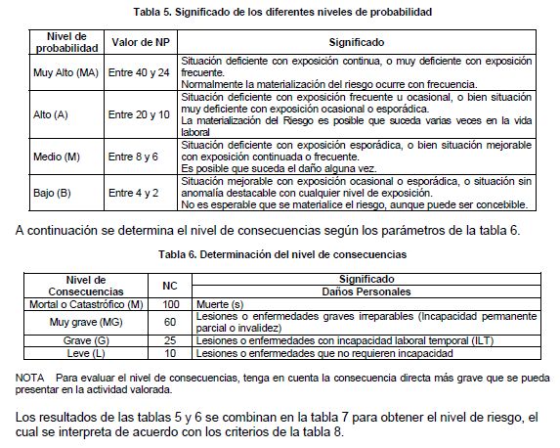
Niveles de probalidad NP | Valor de NP | SIGNIFICADO
MUY ALTO (MA) | Entre 40 y 24 | Situación deficiente con exposición continua, o muy deficiente con exposición frecuente. Normalmente la materialización del riesgo ocurre con frecuencia.
ALTO (A) | Entre 20 y 10 | Situación deficiente con exposición frecuente u ocasional, o bien situación muy deficiente con exposición ocasional o esporádica. La materialización del riesgo es posible que suceda varias veces en la vida laboral.
MEDIO (M) | Entre 8 y 6 | Situación deficiente con exposición esporádica o bien situación mejorable con exposición continua o frecuente. Es posible que suceda el daño alguna vez.
BAJO (B) | Entre 4 y 2 | Situación mejorable con exposición ocasional o esporádica, o situación sin anomalía destacable con cualquier nivel de exposición. No es esperable que se materialice el riesgo, aunque puede se concebible.

4. DETERMINACIÓN DEL NIVEL DE CONSECUENCIAS

Niveles Consecuencia NC | Valor de NC | SIGNIFICADO
 |  | Daños Personales
MORTAL O CATASTROFICO (M) | 100 | Muertes
MUY GRAVE (MG) | 60 | Lesiones o enfermedades graves irreparables (incapacidad permanente, parcial o invalidez)
GRAVE (G) | 25 | lesiones o enfermedades con incapacidad laboral temporal
LEVE (L) | 10 | Lesiones o enfermedades que no requieren incapacidad

5. DETERMINACIÓN DE LOS NIVLES DE RIESGO

Nivel de Riesgo NR= NP X NC |  | Nivel de Probabilidad NP
 |  | MUY ALTA 40 - 24 | ALTA 20 - 10 | MEDIA 8 - 6 | BAJA 4 - 2
Nivel de Consecuencias NC | MORTAL CATASTROFICO 100 | Muy Alto 4000 - 2400 | Muy Alto 2000 - 1200 | Muy Alto 800 - 600 | Alto 400 - 200
Alto
200
Medio
100
 | MUY GRAVE 60 | Muy Alto 2400 - 1440 | Muy Alto 1200 - 600 | Alto 480 - 360
Alto
200
Medio
120
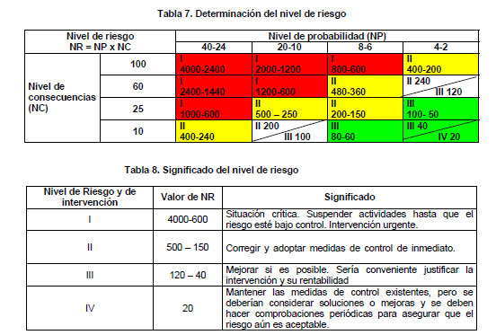
 | GRAVE 25 | Muy Alta 1000 - 600 | Alto 500 - 250 | Alto 200 - 150 | Medio 100 - 50
Medio
40
Bajo
20
 | LEVEL 10 | Alto 400 - 240 |  | Medio 80 - 60

5.1. SIGNIFICADO DE LOS DIFERENTES NIVELES DE RIESGOS

Niveles de Riesgos NR | Valor de NR | SIGNIFICADO
MUY ALTO | 4000 - 600 | Situación Crítica. Suspender actividades hasta que el riesgo este bajo control intervención urgente.
ALTO | 500 - 150 | Corregir y adoptar medidas de control de inmediato. Sin embargo, suspenda actividades si el nivel de riesgos esta por encima o igual de 360.
MEDIO | 120 - 40 | Mejorar si es posible. Seria conveniente justificar la intervención y su rentabilidad.
BAJO | 20 | Mantener las medidas de control existentes, pero se deberían considerar soluciones o mejoras y se deben hacer comprobaciones periódicas para asegurar que el riesgo aun es aceptable.

6. ACEPTABILIDAD DEL RIESGO

 | Nivel de Riesgo | Significado
 | MUY ALTO | NO ACEPTABLE
 | ALTO | ACEPTABLE CON CONTROL
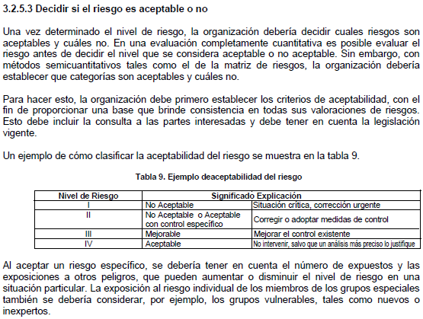
 | MEDIO | ACEPTABLE
 | BAJO | ACEPTABLE CON MEDIDAS EXISTENTES

